Sheet1
cave dice |  |  | Multi-faceted resin dice |  |  |  | Multi-faceted resin dice |  |  | Wine Bottle Resin Dice |  |  | Sticker dice |  |  | Decal Resin Dice |  |  | Bullet Set Resin Dice |  |  |  | Decal Resin Dice |  |  | Bullet Resin Dice |  |  | Volcano + Dragon Egg Resin Dice |  |  | 55MM-D20 Dice |  |  | 35MM-D20 Dice |  |  | Eyeball Resin Dice |  |  | Quicksand Resin Dice |  |  | New Font Resin Dice |  |  | Skull Resin Dice |  |  | Two Colour Resin Dice |  |  | Monochrome Resin Dice
picture | SKU | order MOQ | picture | SKU | order MOQ |  | picture | SKU | order MOQ | picture | SKU | order MOQ | picture | SKU | order MOQ | picture | SKU | order MOQ | picture | SKU | order MOQ |  | picture | SKU | order MOQ | picture | SKU | order MOQ | picture | SKU | order MOQ | picture | SKU | order MOQ | picture | SKU | order MOQ | picture | SKU | order MOQ | picture | SKU | order MOQ | picture | SKU | order MOQ | picture | SKU | order MOQ | picture | SKU | order MOQ | picture | SKU | order MOQ | picture | SKU | order MOQ | picture | SKU | order MOQ
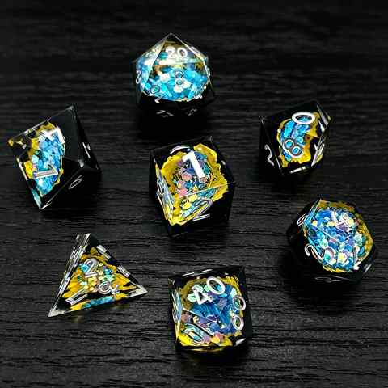 |  | 100 | 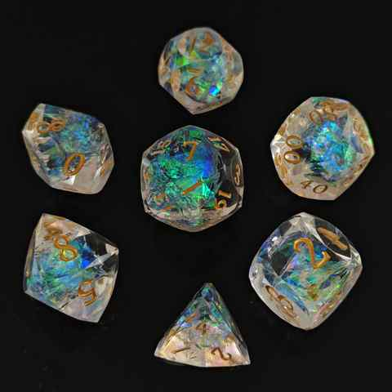 | CDQM-1 | 100 |  | 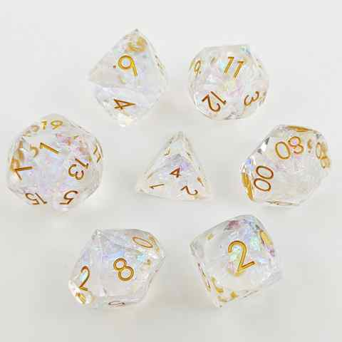 | DQM-1 | 100 | 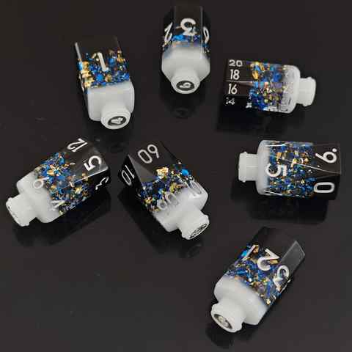 | PZ-1 | 100 | 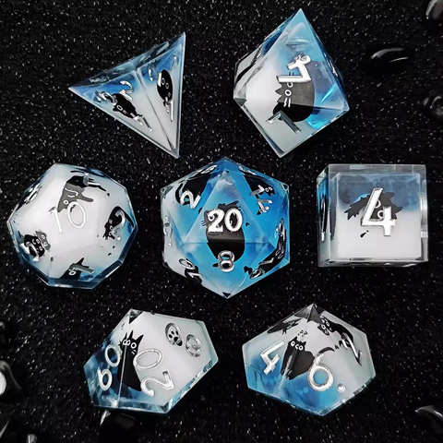 | TZ-1 | 100 | 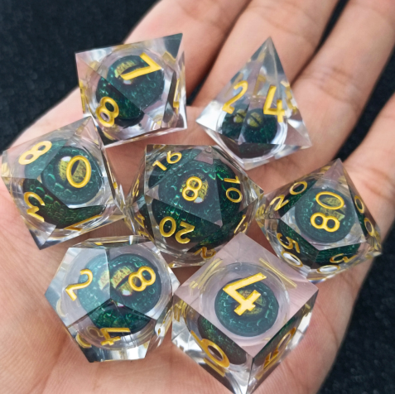 | SZYQ-16 | 100 |  | SZZP-1 | 100 |  | 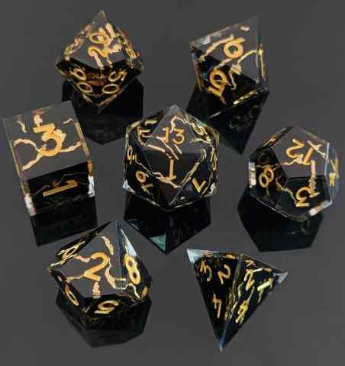 | SZTH-1 | 100 | 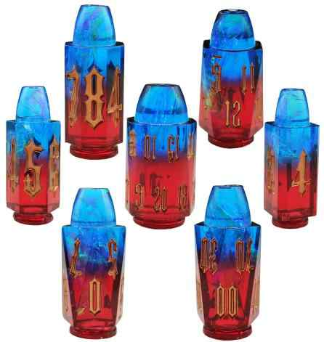 | SZZD-1 | 100 | 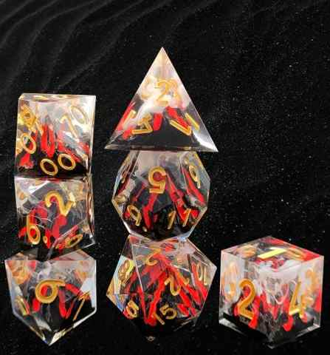 | SZHS-1 | 100 | 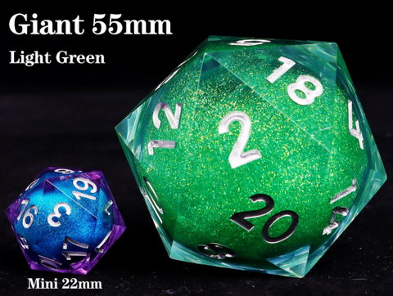 | 55mm-1 | 100 | 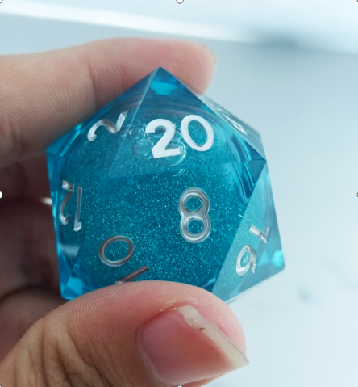 | 35mmD20-1 | 100 | 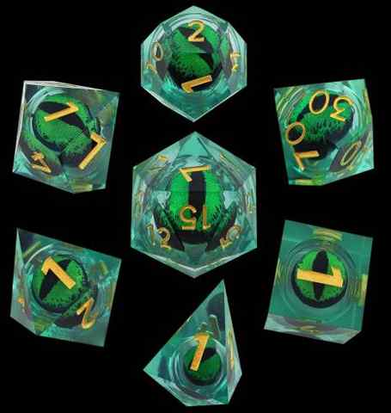 | SZYQ-1 | 100 | 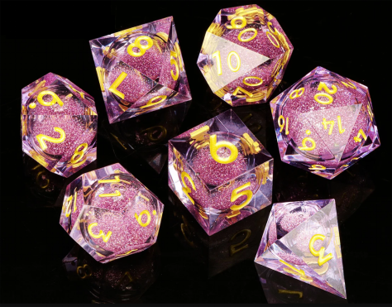 | SZLS-1 | 100 | 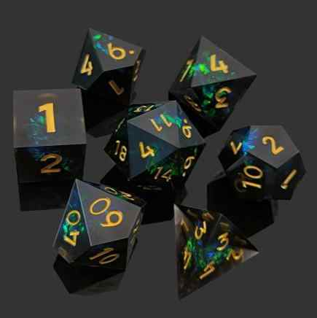 | SZ-29 | 100 | 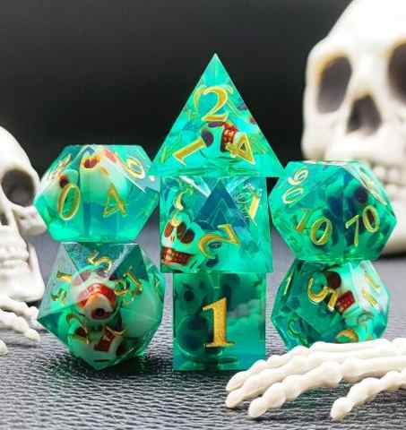 | SZKLT-1 | 100 | 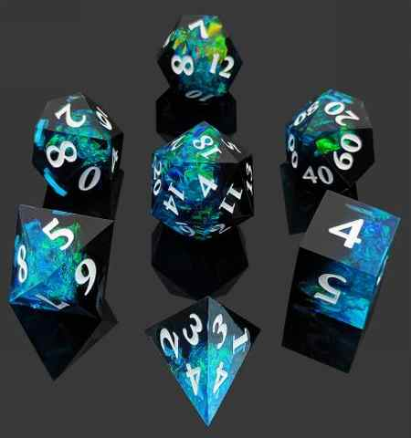 | SZ-22 | 100 | 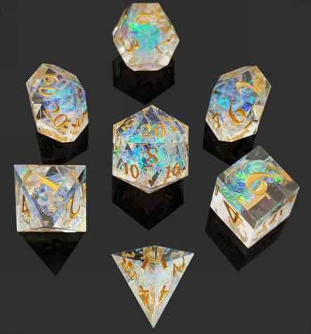 | SZ-13 | 100 | 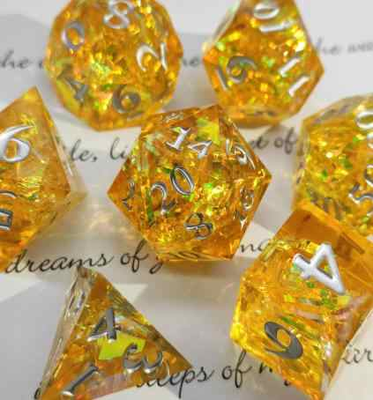 | SZ-7 | 100 | 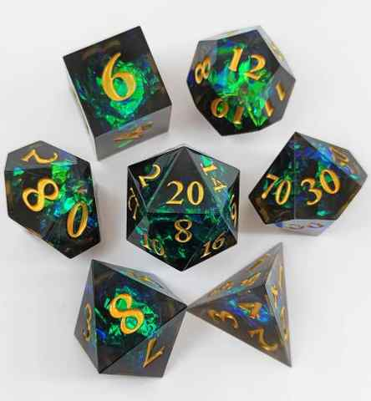 | SZ-1 | 100
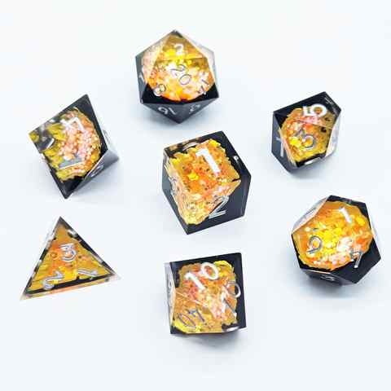 |  | 100 | 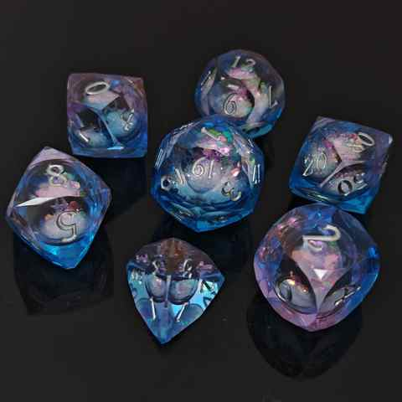 | CDQM-2 | 100 |  | 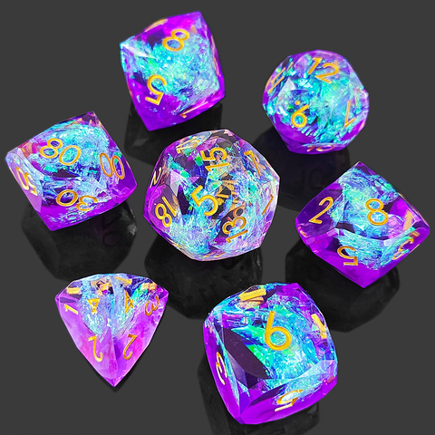 | DQM-2 | 100 | 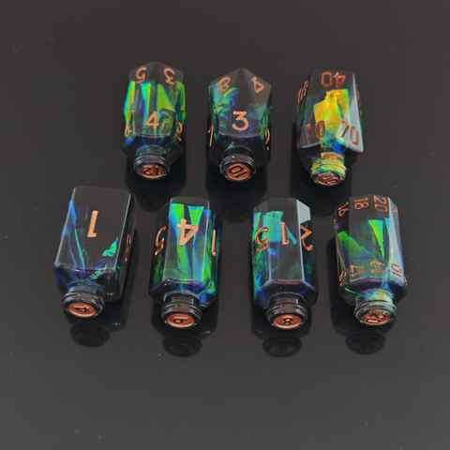 | PZ-2 | 100 | 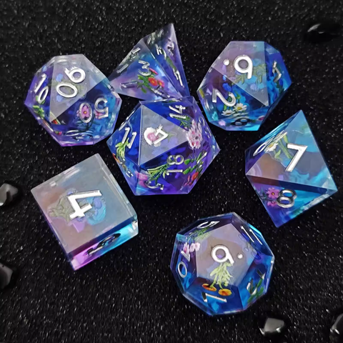 | TZ-2 | 100 | 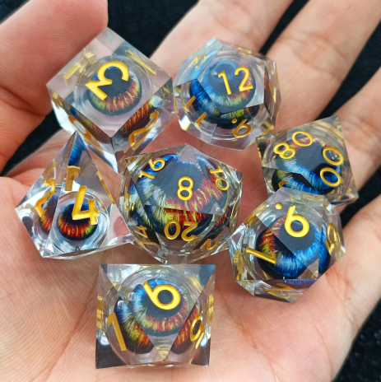 | SZYQ-17 | 100 |  | SZZP-2 | 100 | 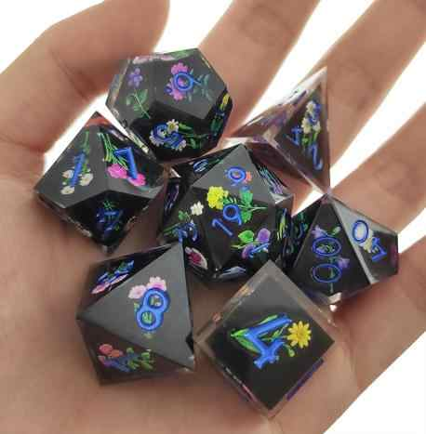 |  | SZTH-2 | 100 | 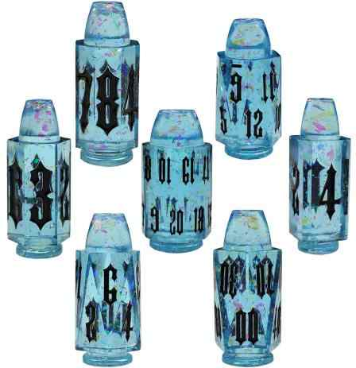 | SZZD-2 | 100 | 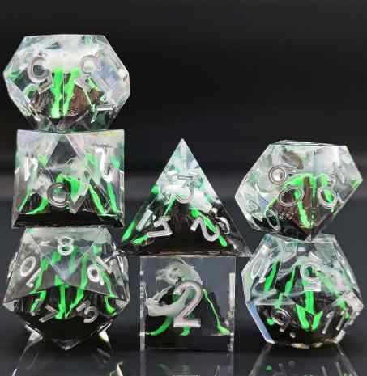 | SZHS-2 |  | 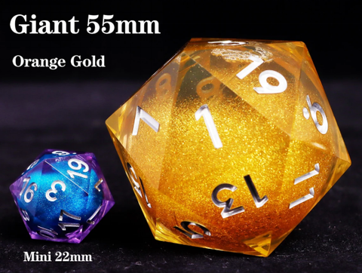 | 55mm-2 | 100 | 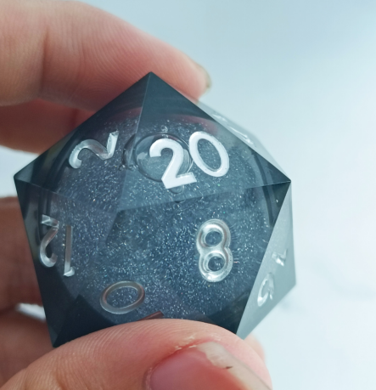 | 35mmD20-2 | 100 | 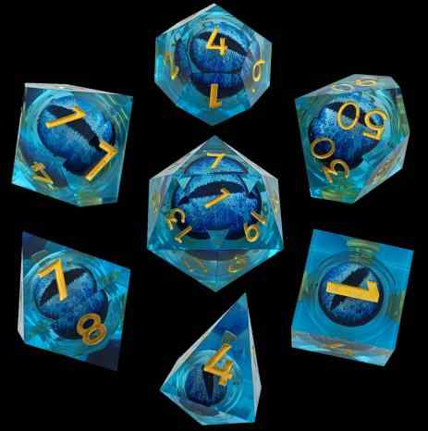 | SZYQ-2 | 100 | 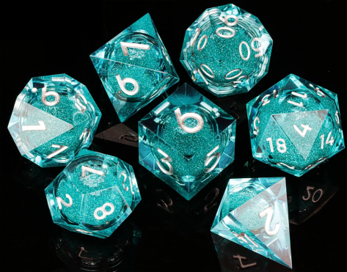 | SZLS-2 | 100 | 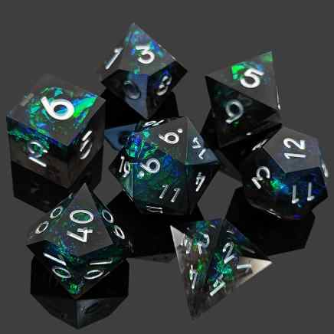 | SZ-30 | 100 | 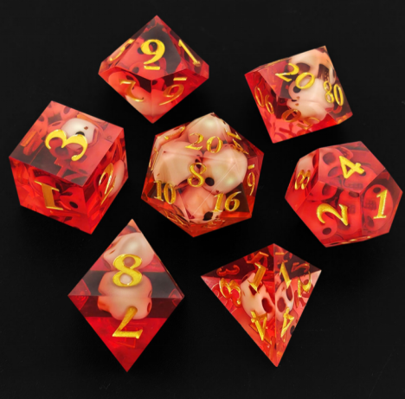 | SZKLT-2 | 100 | 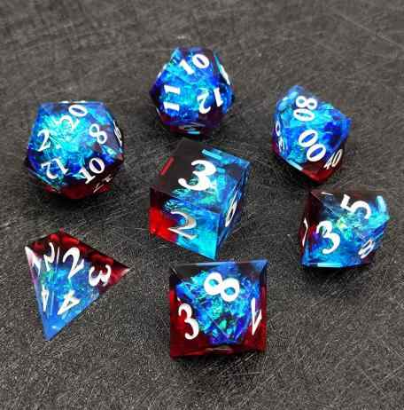 | SZ-23 | 100 | 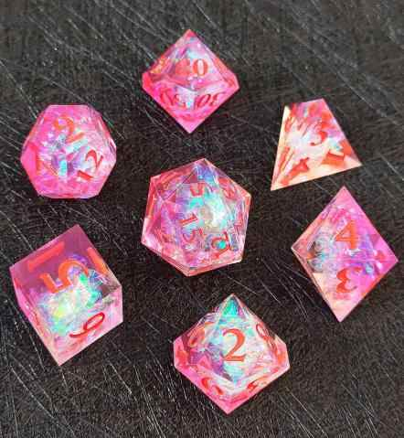 | SZ-14 | 100 | 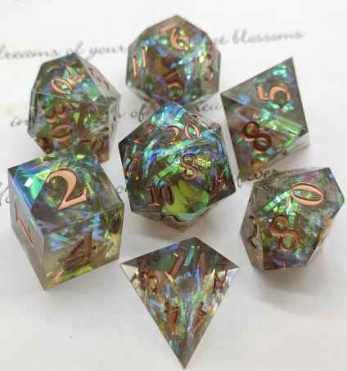 | SZ-8 | 100 | 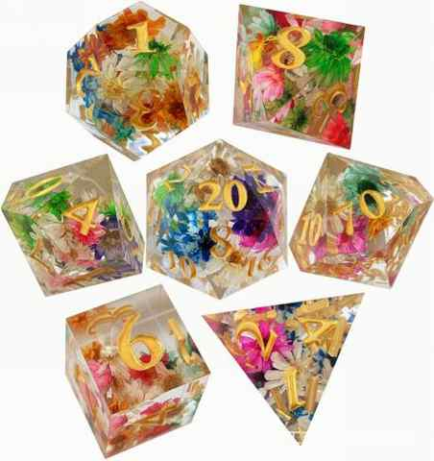 | SZ-2 | 100
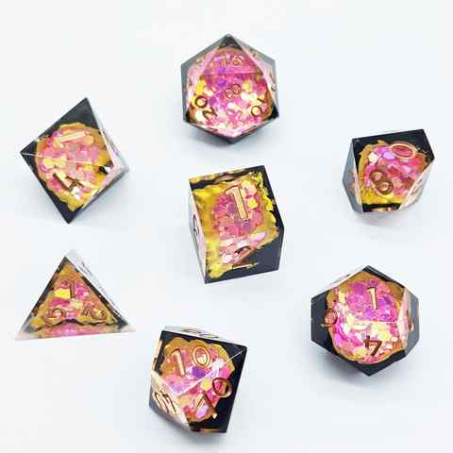 |  | 100 | 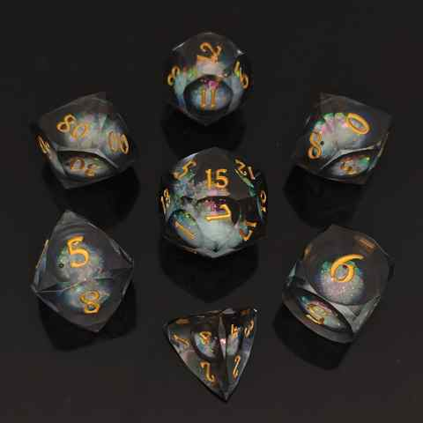 | CDQM-3 | 100 |  | 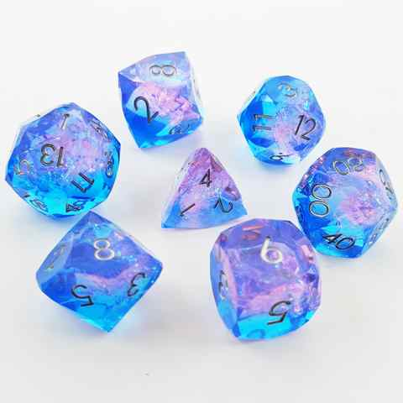 | DQM-3 | 100 | 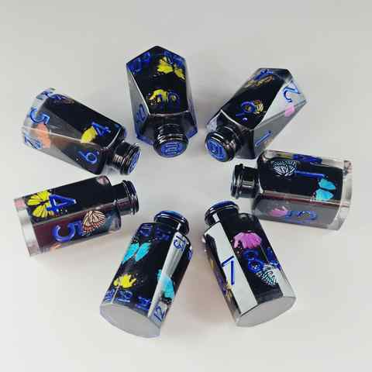 | PZ-3 | 100 | 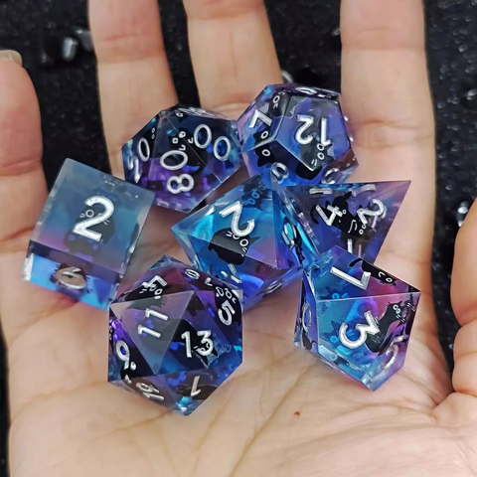 | TZ-3 | 100 | 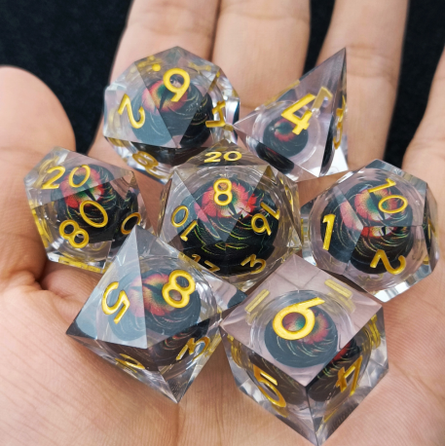 | SZYQ-18 | 100 |  | SZZP-3 | 100 |  | 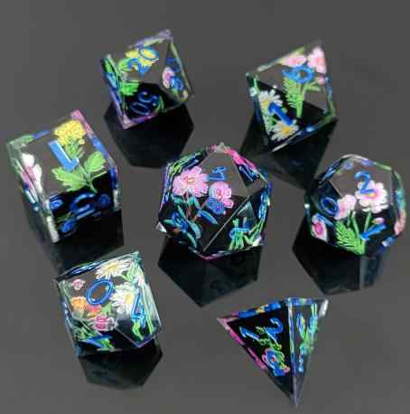 | SZTH-3 | 100 | 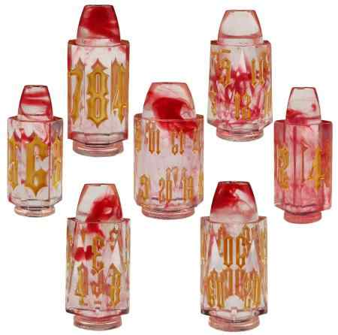 | SZZD-3 | 100 | 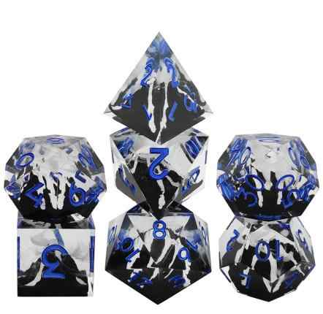 | SZHS-3 |  | 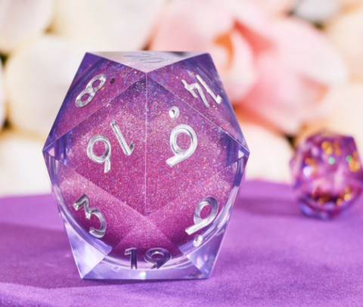 | 55mm-3 | 100 | 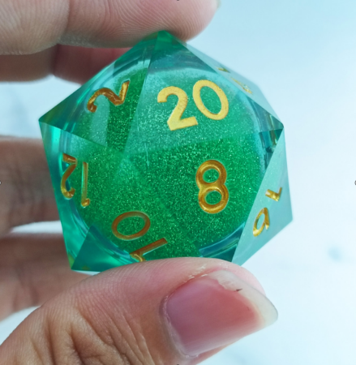 | 35mmD20-3 | 100 | 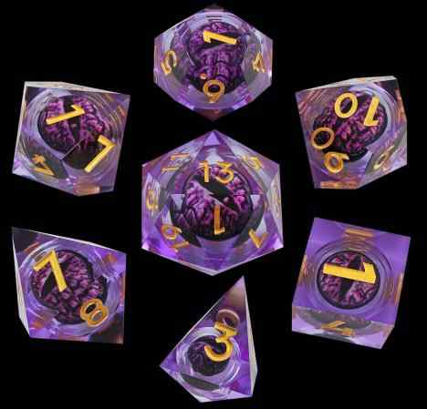 | SZYQ-3 | 100 |  | SZLS-3 | 100 |  | SZ-31 | 100 |  | SZKLT-3 | 100 |  | SZ-24 | 100 |  | SZ-15 | 100 |  | SZ-9 | 100 |  | SZ-3 | 100
 |  | 100 |  | CDQM-4 | 100 |  |  | DQM-4 | 100 |  | PZ-4 | 100 |  | TZ-4 | 100 |  | SZTH-11 | 100 |  | SZZP-4 | 100 |  |  | SZTH-4 | 100 |  | SZZD-4 | 100 |  | SZHS-4 |  |  | 55mm-4 | 100 |  | 35mmD20-4 | 100 |  | SZYQ-4 | 100 |  | SZLS-4 | 100 |  | SZ-32 | 100 |  | SZKLT-4 | 100 |  | SZ-25 | 100 |  | SZ-16 | 100 |  | SZ-10 | 100 |  | SZ-4 | 100
 |  | 100 |  | CDQM-5 | 100 |  |  | DQM-5 | 100 |  | PZ-5 | 100 |  | TZ-5 | 100 |  | SZTH-12 | 100 |  | SZZP-5 | 100 |  |  | SZTH-5 | 100 |  | SZZD-5 | 100 |  | SZHS-5 |  |  | 55mm-5 | 100 |  | 35mmD20-5 | 100 |  | SZYQ-5 | 100 |  | SZLS-5 | 100 |  | SZ-33 | 100 |  | SZKLT-5 | 100 |  | SZ-26 | 100 |  | SZ-17 | 100 |  | SZ-11 | 100 |  | SZ-5 | 100
 |  |  |  |  |  |  |  | DQM-6 | 100 |  | PZ-6 | 100 |  | TZ-6 | 100 |  | SZTH-13 | 100 |  | SZZP-6 | 100 |  |  | SZTH-6 | 100 |  | SZZD-6 | 100 |  | SZLD-1 |  |  | 55mm-YQ1 | 100 |  | 35mmD20-6 | 100 |  | SZYQ-6 | 100 |  | SZLS-6 | 100 |  | SZ-34 | 100 |  | SZKLT-6 | 100 |  | SZ-27 | 100 |  | SZ-18 | 100 |  | SZ-12 | 100 |  | SZ-6 | 100
 |  |  |  |  |  |  |  | DQM-7 | 100 |  | PZ-7 | 100 |  | TZ-7 | 100 |  | Night light dice-1 | 100 |  | SZZP-7 | 100 |  |  | SZTH-7 | 100 |  | SZZD-7 | 100 |  | SZLD-2 |  |  | 55mm-YQ2 | 100 |  | 35mmD20-7 | 100 |  | SZYQ-7 | 100 |  | SZLS-7 | 100 |  | SZ-35 | 100 |  |  |  |  | SZ-28 | 100 |  | SZ-19 | 100 |  |  | 100 |  |  | 100
 |  |  |  |  |  |  |  | DQM-8 | 100 |  | PZ-8 | 100 |  | TZ-8 | 100 |  | Night light dice-2 | 100 |  | SZZP-8 | 100 |  |  | SZTH-8 | 100 |  | SZZD-8 | 100 |  | SZLD-3 |  |  | 55mm-YQ3 | 100 |  | 35mmD20-8 | 100 |  | SZYQ-8 | 100 |  | SZLS-8 | 100 |  |  |  |  |  |  |  |  |  |  | SZ-20 | 100 |  |  | 100 |  |  | 100
 |  |  |  |  |  |  |  | DQM-9 | 100 |  | PZ-9 | 100 |  | TZ-9 | 100 |  | Night light dice-3 | 100 |  |  |  |  |  | SZTH-9 | 100 |  | SZZD-9 | 100 |  | SZLD-4 |  |  | 55mm-YQ4 | 100 |  | 35mmD20-9 | 100 |  | SZYQ-9 | 100 |  | SZLS-9 | 100 |  |  |  |  |  |  |  |  |  |  | SZ-21 | 100 |  |  | 100 |  |  | 100
 |  |  |  |  |  |  |  | DQM-10 | 100 |  | PZ-10 | 100 |  | TZ-10 | 100 |  | Night light dice-4 | 100 |  |  |  |  |  | SZTH-10 | 100 |  | SZZD-10 | 100 |  | SZLD-5 |  |  | 55mm-YQ5 | 100 |  | 35mmD20-10 | 100 |  | SZYQ-10 | 100 |  | SZLS-10 | 100
 |  |  |  |  |  |  |  | DQM-11 | 100 |  | PZ-11 | 100 |  | TZ-11 | 100 |  |  |  |  |  |  |  |  |  |  |  |  |  |  | SZLD-6 |  |  | 55mm-YQ6 | 100 |  | 35mmD20-11 | 100 |  | SZYQ-11 | 100 |  | SZLS-11 | 100
 |  |  |  |  |  |  |  | DQM-12 | 100 |  | PZ-12 | 100 |  | TZ-12 | 100 |  |  |  |  |  |  |  |  |  |  |  |  |  |  | SZLD-7 |  |   | 55mm-YQ7 | 100 |  | 35mmD20-12 | 100 |  | SZYQ-12 | 100 |  | SZLS-12 | 100
 |  |  |  |  |  |  |  | DQM-13 | 100 |  | PZ-13 | 100 |  | TZ-13 | 100 |  |  |  |  |  |  |  |  |  |  |  |  |  |  |  |  |  | 55mm-YQ8 | 100 |  | 35mmD20-13 | 100 |  | SZYQ-13 | 100 |  | SZLS-13 | 100
 |  |  |  |  |  |  |  | DQM-14 | 100 |  | PZ-14 | 100 |  | TZ-14 | 100 |  |  |  |  |  |  |  |  |  |  |  |  |  |  |  |  |  | 55mm-YQ9 | 100 |  | 35mmD20-14 | 100 |  | SZYQ-14 | 100 |  | SZLS-14 | 100
 |  |  |  |  |  |  |  | DQM-15 | 100 |  | PZ-15 | 100 |  | TZ-15 | 100 |  |  |  |  |  |  |  |  |  |  |  |  |  |  |  |  |  | 55mm-YQ10 | 100 |  | 35mmD20-15 | 100 |  | SZYQ-15 | 100 |  | SZLS-15 | 100
 |  |  |  |  |  |  |  | DQM-16 | 100 |  | PZ-16 | 100 |  | TZ-16 | 100 |  |  |  |  |  |  |  |  |  |  |  |  |  |  |  |  |  | 55mm-YQ11 | 100 |  | 35mmD20-16 | 100 |  | SZYQ-16 | 100 |  | SZLS-16 | 100
 |  |  |  |  |  |  |  | DQM-17 | 100 |  | PZ-17 | 100 |  | TZ-17 | 100 |  |  |  |  |  |  |  |  |  |  |  |  |  |  |  |  |  | 55mm-YQ12 | 100 |  |  |  |  |  |  |  | SZLS-17 | 100
 |  |  |  |  |  |  |  | DQM-18 | 100 |  | PZ-18 | 100 |  |  |  |  |  |  |  |  |  |  |  |  |  |  |  |  |  |  |  |  | 55mm-YQ13 | 100 |  |  |  |  |  |  |  | SZLS-18 | 100
 |  |  |  |  |  |  |  | DQM-19 | 100 |  | PZ-19 | 100 |  |  |  |  |  |  |  |  |  |  |  |  |  |  |  |  |  |  |  |  |  |  |  |  |  |  |  |  |  | SZLS-19 | 100
 |  |  |  |  |  |  |  | DQM-20 | 100 |  | PZ-20 | 100 |  |  |  |  |  |  |  |  |  |  |  |  |  |  |  |  |  |  |  |  |  |  |  |  |  |  |  |  |  | SZLS-20 | 100
 |  |  |  |  |  |  |  | DQM-21 | 100 |  | PZ-21 | 100
 |  |  |  |  |  |  |  | DQM-22 | 100 |  | PZ-22 | 100
 |  |  |  |  |  |  |  | DQM-23 | 100 |  | PZ-23 | 100
 |  |  |  |  |  |  |  |  |  |  | PZ-24 | 100
 |  |  |  |  |  |  |  |  |  |  | PZ-25 | 100
 |  |  |  |  |  |  |  |  |  |  | PZLS-1 | 100

